スクリーニング
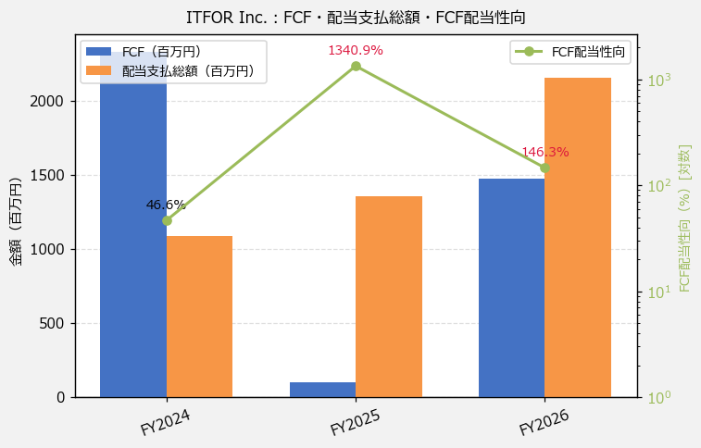
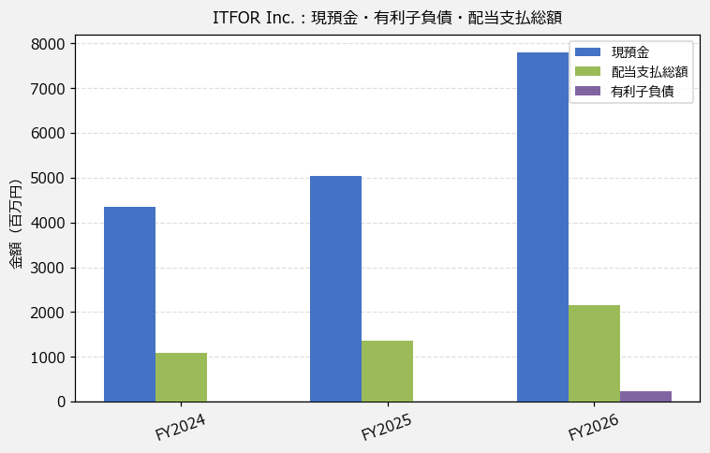
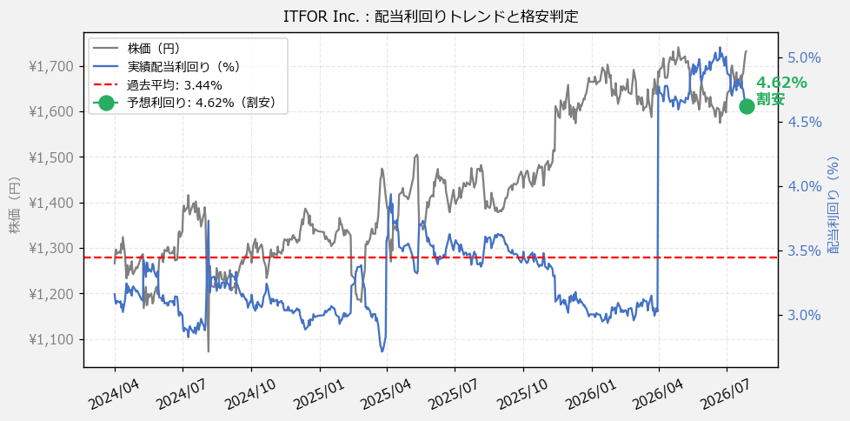
ITFOR Inc.（4743） 財務スクリーニング 2026/07/28

現在株価（円） | ¥1,732
予想DPS（円） | ¥80
予想配当利回り | 4.62%

指標 | FY2024 | FY2025 | FY2026 | CAGR（3年）
EPS（円） | 104.70 | 110.13 | 104.21 | -0.2%
DPS実績（円） | 40.00 | 50.00 | 80.00 | +41.4%
EPS配当性向[%] | 38.2 | 45.4 | 76.8 | —
FCF（百万円） | 2,332.3 | 100.9 | 1,471.8 | -20.6%
FCF配当性向[%] | 46.6 | 1,340.9 | 146.3 | —
有利子負債（百万円） | 0.0 | 0.0 | 238.8 | —
現預金（百万円） | 4,356.0 | 5,038.0 | 7,808.0 | +33.9%
ネットキャッシュ（百万円） | 4,356.0 | 5,038.0 | 7,569.2 | +31.8%
グロス配当余裕[年] | 4.0 | 3.7 | 3.6 | —
ネット配当余裕[年] | 4.0 | 3.7 | 3.5 | —

【短信入力】
現預金（百万円） | 4,356.0 | 5,038.0 | 7,808.0
配当支払総額（百万円） | 1,088.0 | 1,353.0 | 2,153.0

